图表
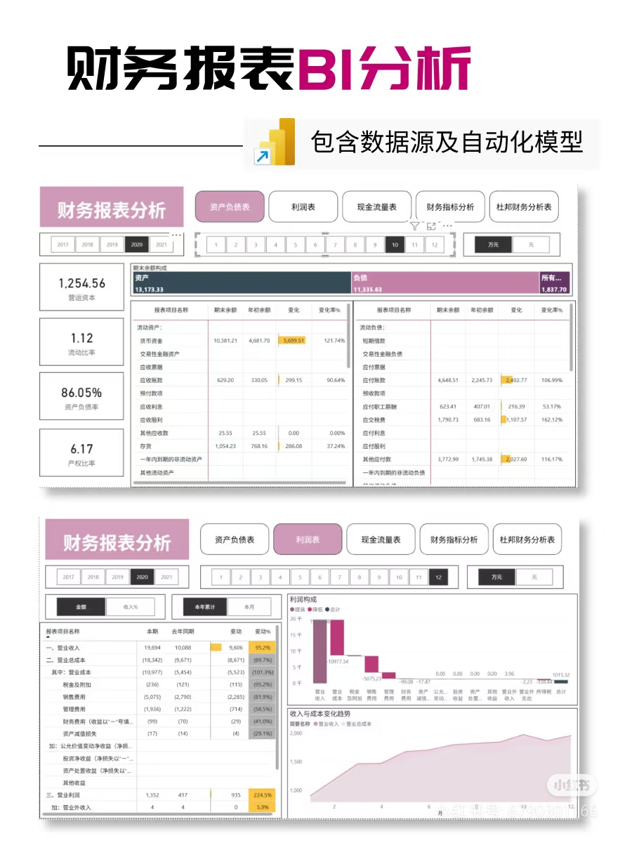

 | K'元 和 元

营运资本 = 流动资产 - 流动负债

流动比率 = 流动资产 ÷ 流动负债

资产负债率 = 总负债 ÷ 总资产 × 100%

产权比率 = 所有者权益合计 ÷ 总资产 × 100%

营业利润率=（营业收入-营业成本）/营业收入*100%

